关系图
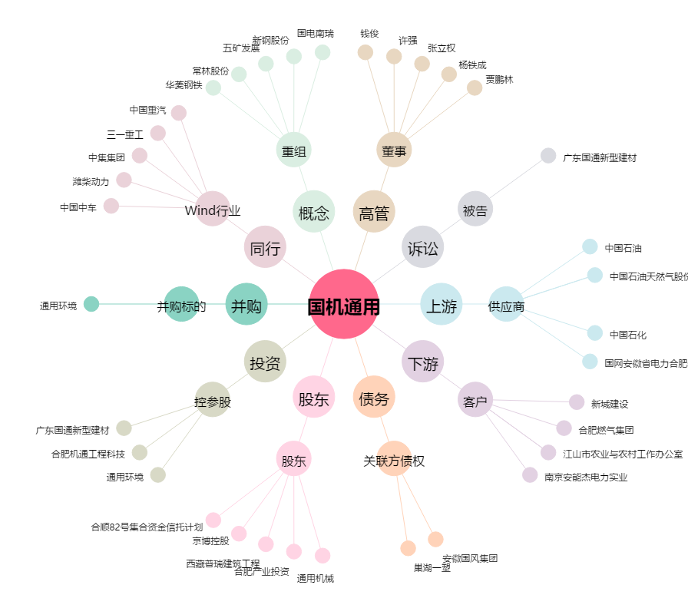
国机通用[600444.SH] - 关系概览图

